Замечания
№ | Замечание | Ответ | Дата
1 | Демонтажные работы 121/18 ведете по несколько дней, надо указывать в каких осях, по аналогии с фундаментами. | Оси указаны, итог подсвечен красным | 2025-04-07
2 | НВК3-В1-30-05 от 12.09.2023 не пойму почему в акте и в журнале бетонирование 2 дня, если паспорт на бетон 1. | 2 дня виды работ: 11.09 НВК3: Подготовка к бетонированию основания фундамента камеры В1-30, продувка, обеспыливание 12.09 НВК3: Бетонирование основания фундамента камеры В1-30 | 2025-04-07
3 | НВК3-В1-30-11 от 26.09.2023 не пойму почему в акте и в журнале бетонирование 2 дня, если паспорт на бетон 1. | 2 дня виды работ: 25.09 НВК3: Подготовка к бетонированию верхней плиты камеры В1-30, продувка, обеспыливание. 26.09 .НВК3: Бетонирование верхней плиты камеры В1-30 | 2025-04-07
4 | До 27.09.2023 включительно проверил, можно вручную писать журнал, завтра продолжу проверять. | ок | 2025-04-07
5 | АС2-ПС2-05 от 06.10.2023 имел ввиду удалить слово "основания" из реестра актов, а не из журнала. | ок | 2025-04-07
6 | АС1-ФМ1-4 от 27.10.2023 не пойму почему в акте и в журнале бетонирование 2 дня, если паспорт на бетон 1. | исправлено по аналогии с п.2,3 | 2025-04-09
7 | ДС-МП-01 от 15.11.2023 в журнале добавить шифр ДС-МП: (по аналогии со всеми другими работами). | добавлено | 2025-04-09
8 | ТС2-10 от 05.11.2023 и ТС2-11 от 05.11.2023 В журнале некорректно расписаны работы. | Заменено на: 28.10.23 ТС2: Монтаж труб, кранов, отводов, покраска труб 29.10.23 ТС2: Подъем труб из траншеи до сущ. теплотрассы. 30.10.23 ТС2: Подъем труб из траншеи до сущ. теплотрассы, утепление труб 01.11.23 ТС2: Монтаж узлов для спуска воздуха. 02.11.23 ТС2: Армирование шахт подъема и опуска. 05.11.23 ТС2: Бетонирование шахт подъема и опуска. | 2025-04-09
9 | АС1-ФМ1-5 от 30.10.2023 Повторяется старая ошибка. | исправлено по аналогии с п.2,3,6 | 2025-04-09
10 | АС1-13 от 09.11.2023 работы с 01.11 по 09.11, при этом паспорта на асфальт от 31.10, 02.11, 03.11, а в журнале 1 запись от 01.11 | даты откорректированы на 31.10, 02.11, 03.11: АС1: Устройство асфальто-бетонного покрытия на площадке трансбордера | 2025-04-09
11 | АС1-ФМ2-1 от 07.11.2023 работы 3 дня, паспорт 1 от 07.11. Предлагаю на 05 и 06 в качестве подготовки написать Уплотнение основания. | согласен, сделал как было предложено | 2025-04-09
12 | АС1-ФМ2-3 от 12.11.2023 Старая ошибка, пишем 10 и 11 ноября в качестве подготовки пишем Уплотнение основания. | тут 2 дня и бетонирование основания, уплотнять подбетонку некорректно, оставляю бетонирование 12.11, 10.11 удалено | 2025-04-09
13 | АС1-ФМ2-4 от 14.11.2023 удалить в журнале обмазочную гидроизоляцию 12.11.23, поскольку в этот день только забетонировали. | удалено | 2025-04-09
14 | 132-23-АС1-ОГ-12 от 01.12.2023 в журнале удалить бетонирование от 27.11.2023 | удалено | 2025-04-09
15 | При записи в журнале работ по актам ГП1 и ГП2 конкретизировать место производства работ. | ГП2 разбито на 3 участка по работам: геотекстиль, песок, щебенка крупная, щебенка мелкая, асфальт крупный, асфальт мелкий | 2025-04-10
16 | 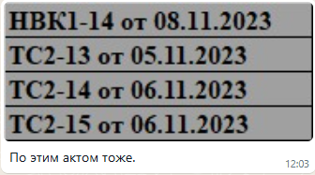 | не понял замечания | 2025-04-10
17 | АС1-ФМ1-13 от 06.04.2024 Старая ошибка, перенести запись в журнале с 04.04 на 06.04. | перенесено | 2025-04-10
18 | АС1-14 от 23.04.2024 В журнале перенести запись с 23.04 на 15.04. | перенесено | 2025-04-10
19 | ГП2-М-07 от 03.07.2024 В журнале вписать все дни приема асфальта согласно паспартов, раздельно крупнозернистый и мелкозернистый. | см п.15 | 2025-04-10
20 | 27.04.2024 простой режет глаз, впишите любую работу, например НВК5.1-Кл-11 от 02.05.2024. | согласен, сделал как было предложено | 2025-04-10
21 | ГП1-КД-13 от 10.06.2024 В журнале Асфальтирование 30.05, 03.06, 05.06, 10.06 удалить, а вписать 02.06 согласно паспорта. | сделано | 2025-04-10
22 | Смотрю под конец совсем обленился, в журнал стал вписывать первые и последние два дня работ, а в середине между ними простои. Исправляй замечания и присылай финишную версию. | в ИД слишком длинные интервалы, потому и упрощали, да и муккулатуру лишнюю плодить не хочется | 2025-04-10

Лист1
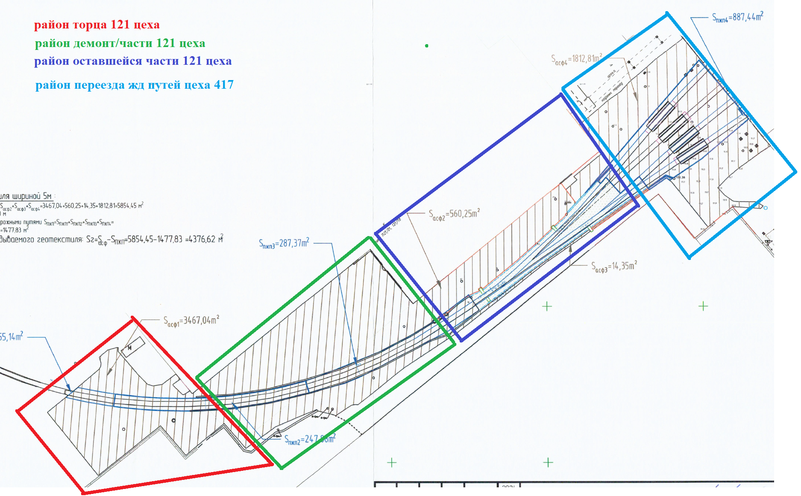
Дата | Было | Стало
2024-03-03 | ГП2: Устройство геотекстиля в р-не 121 цеха | ГП2: Устройство геотекстиля в р-не торца 121 цеха
2024-03-04 | ГП2: Устройство геотекстиля в р-не 121 цеха | ГП2: Устройство геотекстиля в р-не демонт/части 121 цеха
2024-04-03 | ГП2: Устройство песчаного основания в р-не 121 цеха | ГП2: Устройство песчаного основания в р-не торца 121 цеха
2024-04-04 | ГП2: Устройство песчаного основания в р-не 121 цеха | ГП2: Устройство песчаного основания в р-не демонт/части 121 цеха
2024-04-07 | ГП2: Устройство геотекстиля в р-не 121 цеха | ГП2: Устройство геотекстиля в р-не 121 цеха
2024-04-08 | ГП2: Устройство геотекстиля в р-не 121 цеха | ГП2: Устройство геотекстиля в р-не 121 цеха
2024-04-11 | ГП2: Устройство основания из крупного щебня S=495 м2 в р-не 121 цеха | ГП2: Устройство основания из крупного щебня в р-не торца 121 цеха
2024-04-12 | ГП2: Устройство основания из крупного щебня S=510 м2 в р-не 121 цеха | ГП2: Устройство основания из крупного щебня в р-не торца 121 цеха
2024-04-13 | ГП2: Устройство основания из крупного щебня S=487,04 м2 в р-не 121 цеха | ГП2: Устройство основания из крупного щебня в р-не торца 121 цеха
2024-04-14 | ГП2: Устройство основания из крупного щебня S=503 м2 в р-не 121 цеха | ГП2: Устройство основания из крупного щебня в р-не торца 121 цеха
2024-04-14 | ГП2: Устройство бортового камня 37,07 м в р-не 121 цеха | ГП2: Устройство бортового камня в р-не торца 121 цеха
2024-04-14 | ГП2: Устройство основания из щебня мелкого S=500 м2 в р-не 121 цеха | ГП2: Устройство основания из щебня мелкого в р-не торца 121 цеха
2024-04-15 | ГП2: Устройство основания из крупного щебня S=480 м2 в р-не 121 цеха | ГП2: Устройство основания из крупного щебня в р-не демонт/части 121 цеха
2024-04-15 | ГП2: Устройство бортового камня 119,42 м в р-не 121 цеха | ГП2: Устройство бортового камня в р-не демонт/части 121 цеха
2024-04-15 | ГП2: Устройство основания из щебня мелкого S=496 м2 в р-не 121 цеха | ГП2: Устройство основания из щебня мелкого в р-не торца 121 цеха
2024-04-15 | ГП2: Устройство асфальтобетонного покрытия крупнозернистого в р-не 121 цеха | ГП2: Устройство асфальтобетонного покрытия крупнозернистого в р-не 121 цеха
2024-04-16 | ГП2: Устройство основания из крупного щебня S=491 м2 в р-не 121 цеха | ГП2: Устройство основания из крупного щебня в р-не демонт/части 121 цеха
2024-04-16 | ГП2: Устройство основания из щебня мелкого S=510 м2 в р-не 121 цеха | ГП2: Устройство основания из щебня мелкого в р-не торца 121 цеха
2024-04-17 | ГП2: Устройство основания из крупного щебня S=502 м2 в р-не 121 цеха | ГП2: Устройство основания из крупного щебня в р-не демонт/части 121 цеха
2024-04-17 | ГП2: Устройство основания из щебня мелкого S=525 м2 в р-не 121 цеха | ГП2: Устройство основания из щебня мелкого в р-не торца 121 цеха
2024-04-18 | ГП2: Устройство основания из щебня мелкого S=536 м2 в р-не 121 цеха | ГП2: Устройство основания из щебня мелкого в р-не торца 121 цеха
2024-04-19 | ГП2: Устройство основания из щебня мелкого S=485 м2 в р-не 121 цеха | ГП2: Устройство основания из щебня мелкого в р-не демонт/части 121 цеха
2024-04-20 | ГП2: Устройство основания из щебня мелкого S=415,04 м2 в р-не 121 цеха | ГП2: Устройство основания из щебня мелкого в р-не демонт/части 121 цеха
2024-04-21 | ГП2: Устройство песчаного основания в р-не 121 цеха | ГП2: Устройство песчаного основания в р-не 121 цеха
2024-04-21 | ГП2: Устройство основания из крупного щебня S=270 м2 в р-не 121 цеха | ГП2: Устройство основания из крупного щебня в р-не демонт/части 121 цеха
2024-04-22 | ГП2: Устройство песчаного основания в р-не 121 цеха | ГП2: Устройство песчаного основания в р-не 121 цеха
2024-04-22 | ГП2: Устройство основания из крупного щебня S=290,25 м2 в р-не 121 цеха | ГП2: Устройство основания из крупного щебня S=290,25 м2 в р-не 121 цеха
2024-04-24 | ГП2: Устройство основания из крупного щебня S=14,35 м2 в р-не 121 цеха | ГП2: Устройство основания из крупного щебня S=14,35 м2 в р-не 121 цеха
2024-04-28 | ГП2: Устройство основания из щебня мелкого S=260 м2 в р-не 121 цеха | ГП2: Устройство основания из щебня мелкого в р-не демонт/части 121 цеха
2024-04-29 | ГП2: Устройство основания из щебня мелкого S=300,25 м2 в р-не 121 цеха | ГП2: Устройство основания из щебня мелкого в р-не демонт/части 121 цеха
2024-05-02 | ГП2: Устройство бортового камня 100,19 м в р-не 121 цеха | ГП2: Устройство бортового камня 100,19 м в р-не 121 цеха
2024-05-02 | ГП2: Устройство основания из щебня мелкого S=14,35 м2 в р-не 121 цеха | ГП2: Устройство основания из щебня мелкого S=14,35 м2 в р-не 121 цеха
2024-05-04 | ГП2: Устройство основания из крупного щебня S=360 м2 в р-не 121 цеха | ГП2: Устройство основания из крупного щебня S=360 м2 в р-не 121 цеха
2024-05-05 | ГП2: Устройство основания из крупного щебня S=325 м2 в р-не 121 цеха | ГП2: Устройство основания из крупного щебня S=325 м2 в р-не 121 цеха
2024-05-06 | ГП2: Устройство основания из крупного щебня S=349 м2 в р-не 121 цеха | ГП2: Устройство основания из крупного щебня S=349 м2 в р-не 121 цеха
2024-05-07 | ГП2: Устройство основания из крупного щебня S=385 м2 в р-не 121 цеха | ГП2: Устройство основания из крупного щебня S=385 м2 в р-не 121 цеха
2024-05-08 | ГП2: Устройство основания из крупного щебня S=393,81 м2 в р-не 121 цеха | ГП2: Устройство основания из крупного щебня S=393,81 м2 в р-не 121 цеха
2024-05-10 | ГП2: Устройство водоотводящих лотков в р-не 121 цеха | ГП2: Устройство водоотводящих лотков в р-не 121 цеха
2024-05-11 | ГП2: Устройство водоотводящих лотков в р-не 121 цеха | ГП2: Устройство водоотводящих лотков в р-не 121 цеха
2024-05-17 | ГП2: Устройство бортового камня 58,29 м в р-не 121 цеха | ГП2: Устройство бортового камня 58,29 м в р-не 121 цеха
2024-05-23 | ГП2: Устройство водоотводящих лотков в р-не 121 цеха | ГП2: Устройство водоотводящих лотков в р-не 121 цеха
2024-05-23 | ГП2: Устройство основания из щебня мелкого S=230 м2 в р-не 121 цеха | ГП2: Устройство основания из щебня мелкого S=230 м2 в р-не 121 цеха
2024-05-24 | ГП2: Устройство водоотводящих лотков в р-не 121 цеха | ГП2: Устройство водоотводящих лотков в р-не 121 цеха
2024-05-24 | ГП2: Устройство основания из щебня мелкого S=216 м2 в р-не 121 цеха | ГП2: Устройство основания из щебня мелкого S=216 м2 в р-не 121 цеха
2024-05-25 | ГП2: Устройство водоотводящих лотков в р-не 121 цеха | ГП2: Устройство водоотводящих лотков в р-не торца 121 цеха
2024-05-25 | ГП2: Устройство основания из щебня мелкого S=215,5 м2 в р-не 121 цеха | ГП2: Устройство основания из щебня мелкого S=215,5 м2 в р-не 121 цеха
2024-05-26 | ГП2: Устройство основания из щебня мелкого S=247 м2 в р-не 121 цеха | ГП2: Устройство основания из щебня мелкого S=247 м2 в р-не 121 цеха
2024-05-27 | ГП2: Устройство основания из щебня мелкого S=233 м2 в р-не 121 цеха | ГП2: Устройство основания из щебня мелкого S=233 м2 в р-не 121 цеха
2024-05-28 | ГП2: Устройство основания из щебня мелкого S=210 м2 в р-не 121 цеха | ГП2: Устройство основания из щебня мелкого S=210 м2 в р-не 121 цеха
2024-05-29 | ГП2: Устройство основания из щебня мелкого S=250 м2 в р-не 121 цеха | ГП2: Устройство основания из щебня мелкого S=250 м2 в р-не 121 цеха
2024-05-30 | ГП2: Устройство основания из щебня мелкого S=211,31 м2 в р-не 121 цеха | ГП2: Устройство основания из щебня мелкого S=211,31 м2 в р-не 121 цеха
2024-07-03 | ГП2: Устройство асфальтобетонного покрытия мелкозернистого в р-не 121 цеха | ГП2: Устройство асфальтобетонного покрытия мелкозернистого в р-не 121 цеха

